Beräknare
 | GRÖNFAKTORBERÄKNARE |  |  |  | INSTRUKTIONER
Objektets namn och adress: |  | Tomtens/kvarterets areal (m²) |  | Datum
(Fyll i!) |  | (Fyll i!) |  | (Fyll i!)
Ekologiskt effektiva element (grönfaktorelement) |  | Mängd (Fyll i!) | Enhet | Koefficient | Värde
 | Stort träd i gott skick som ska bevaras, höjd ≥ 3m (som fullvuxet höjd > 10 m eller trädkronan täcker en yta på > 40 m²) |  | st | 130.0 | 0
VÄXTLIGHET OCH MARK SOM SKA BEVARAS | Litet träd i gott skick som ska bevaras, höjd ≥ 3m, (som fullvuxet höjd ≤ 10 m och trädkronan täcker en yta på ≤ 40 m²) eller ett pelarformigt träd som ska bevaras |  | st | 65.0 | 0
 | Stort träd i gott skick som ska bevaras, höjd < 3m (som fullvuxet höjd > 10 m eller trädkronan täcker > 40 m²) |  | st | 110.0 | 0
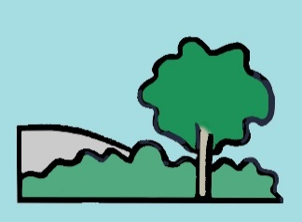
 | Litet träd i gott skick som ska bevaras, höjd < 3m (som fullvuxet höjd ≤ 10 m och trädkronan täcker ≤ 40 m²) eller ett pelarformigt träd som ska bevaras |  | st | 55.0 | 0
 | Stora buskar som ska bevaras (när de är fullvuxna täcker bladverket en yta på ≥ 3 m²) |  | st | 6.9 | 0
 | Naturäng eller naturenlig undervegetation som ska bevaras |  | m² | 2.2 | 0
 | Berg i dagen som ska bevaras |  | m² | 2.2 | 0

 | Stort träd (som fullvuxet höjd > 10 m eller trädkronan täcker en yta på > 40 m²) |  | st | 100.0 | 0
ÖVRIG VÄXTLIGHET | Litet träd (som fullvuxet en höjd på ≤ 10 m och trädkronan täcker en yta på ≤ 40 m²), pelarformigt träd eller träd på gårdsdäck |  | st | 50.0 | 0
 | Stora buskar (när de är fullvuxna täcker bladverket en yta på ≥ 3 m²) |  | st | 5.1 | 0
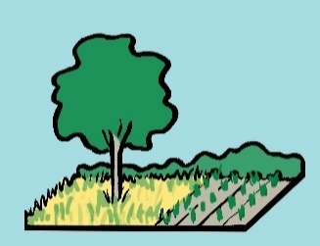
 | Övriga buskar |  | m² | 1.4 | 0
 | Perenner |  | m² | 1.6 | 0
 | Fleråriga klängväxter |  | st | 2.6 | 0
 | Äng eller mår |  | m² | 1.8 | 0
 | Trädgårdsland eller odlingslådor där växtunderlaget är i kontakt med marken |  | m² | 2.2 | 0
 | Gräsmatta |  | m² | 1.1 | 0

GRÖNTAK OCH -VÄGGAR | Grönväggar och -fasader (vertikal yta) |  | m² | 0.9 | 0
 | Takträdgård, växtunderlaget 20–100 cm tjockt |  | m² | 2.0 | 0
 | Ängs- eller grästak, växtunderlaget 15–30 cm tjockt |  | m² | 1.5 | 0
 | Fetknoppstak, växtunderlaget 6-8 cm tjockt |  | m² | 1.4 | 0

YTOR | Halvgenomsläppliga ytor (t.ex. gräsarmeringssten, stenmjöl) |  | m² | 1.0 | 0
 | Genomsläppliga ytor (t.ex. grus- och sandytor) |  | m² | 1.4 | 0

 | Damm, våtmark eller översvämningsäng med naturlig växtlighet (marken hålls fuktig, varaktig vattenyta under åtminstone en del av året) |  | m² | 2.8 | 0
DAGVATTEN-KONSTRUKTIONER | Dagvattensänka eller -bassäng med yta av stenmaterial |  | m² | 2.0 | 0
 | Dagvattensänka eller -bassäng med växtlighetsyta |  | m² | 2.2 | 0
 | Dagvattensänka eller -bassäng med mångsidig och flerskiktad växtlighet |  | m² | 2.5 | 0
 | Biofiltreringsbassäng eller -sänka |  | m² | 2.7 | 0
 | Dagvattenschakt eller -behållare (underjordisk, enhet kubikmeter) |  | m³ | 1.3 | 0

 | Insamling av dagvatten från ogenomsläppliga ytor till bevattningsvatten eller kontrollerad ledning till genomsläpplig växtlighet på marken |  | m² | 0.7 | 0
BONUS- ELEMENT | Ledning av dagvatten från ogenomsläppliga ytor till anlagda vattenelement, såsom dammar och bäckar, där vattnet byts ut/cirkulerar |  | m² | 0.8 | 0
 | Insamling av dagvatten från halvgenomsläppliga ytor till bevattningsvatten eller kontrollerad ledning till genomsläpplig växtlighet på marken |  | m² | 0.2 | 0
 | Ledning av dagvatten från halvgenomsläppliga ytor till anlagda vattenelement, såsom dammar och bäckar, där vattnet byts ut/cirkulerar |  | m² | 0.3 | 0
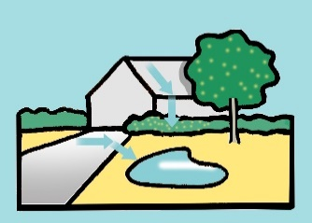 | Skuggande stort träd söder eller sydväst om byggnad (i synnerhet lövträd gynnas) |  | st | 20.0 | 0
 | Skuggande litet träd söder eller sydväst om byggnad (i synnerhet lövträd gynnas) |  | st | 10.0 | 0
 | Fruktträd med ätliga frukter |  | st | 10.0 | 0
 | Bärbuskar med ätliga bär |  | st | 4.0 | 0
 | Odlingslådor (växtunderlaget saknar kontakt med marken) |  | m² | 0.6 | 0

 | (sammanladga) Värdet på tomtens/kvarterets ekologiskt effektiva element: |  |  |  | 0.000

 | TOMTENS/KVARTERETS GRÖNFAKTOR: |  |  |  | #VALUE!

